PD
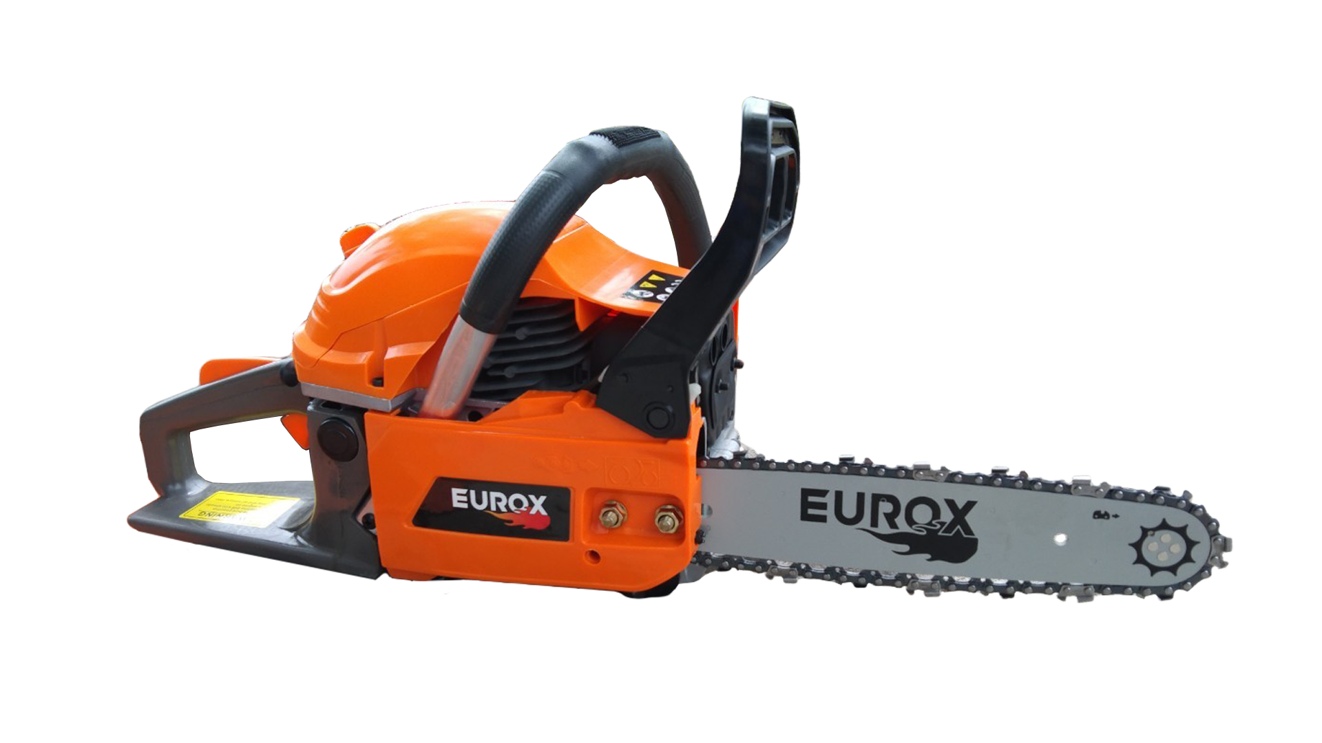
เลขที่ SKU : 34-107-010 วันที่ : 11/11/2023
1. ข้อมูลสินค้า |  |  |  | รูปสินค้า
ประเภท (กลุ่มหลัก) | เกษตร | ประเภท (กลุ่มรอง) | เลื่อยโซ่ยนต์
ชื่อภาษาไทย | เลื่อยโซ่ยนต์ EUROX CS5800CP | ชื่อภาษาอังกฤษ
รหัสสินค้า | 34-107-010 | Barcode | 8859007711240
สถานะสินค้า | A | รหัสทีมขาย
รุ่น (Model) | เลื่อยโซ่ | ยี่ห้อ | EUROX
สีตัวสินค้า | ส้ม - ดำ | สีของบรรจุภัณฑ์ | ดำ - ส้ม
ทำจากวัสดุ | พลาสติก - เหล็ก | ประเทศผู้ผลิต | PRC
ผู้ผลิต | พลา กรุ๊ป (ไทยแลนด์) จำกัด

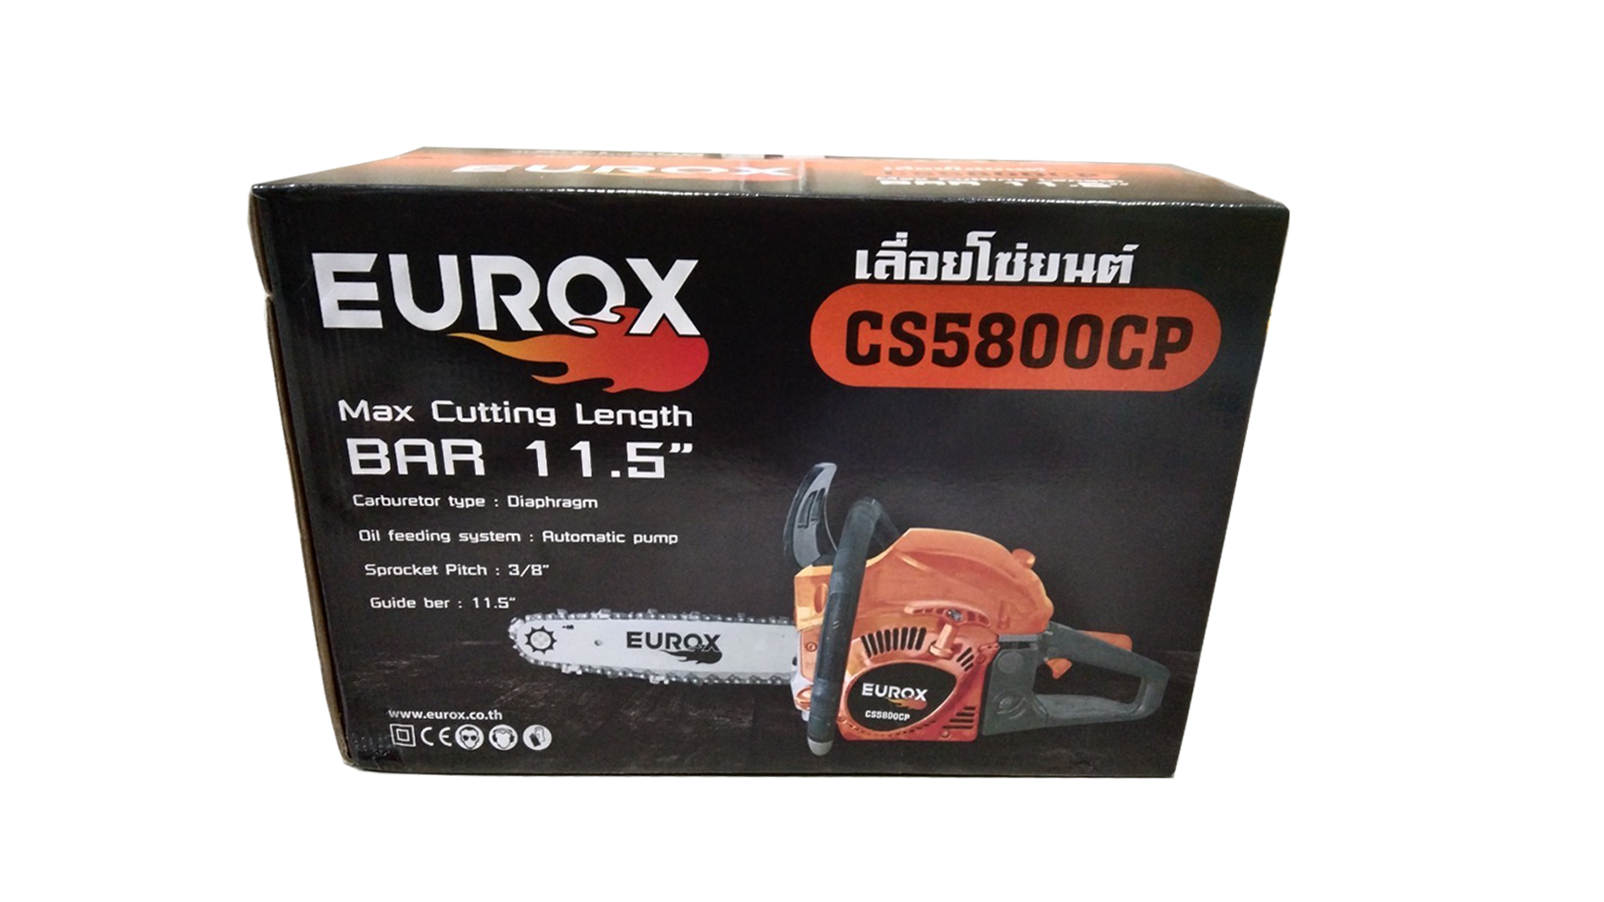
2. คุณสมบัติ |  |  |  | รูปบรรจุภัณฑ์
ความยาวบาร์โซ่ | 11.5 นิ้ว | แหวนลูกสูบ | 2 แหวน
กำลังเครื่อง | 0.9 HP | ความจุถังน้ำมัน | 550 มิลลิลิตร
กระบอกสูบ | 52.7 ซีซี | บาร์โซ่ | เฟื่อง

3. รายละเอียดบรรจุภัณฑ์
ขนาดสินค้า (ซม.) | 70x26x30 (ไม่รวมบรรจุภัณฑ์) | น้ำหนักสินค้า (กก.) | 5 (ไม่รวมบรรจุภัณฑ์)
ขนาดกล่อง 1 (ซม.) | 40x26x27 | ขนาดบรรจุ (กล่อง) | 1 PCS
ขนาดกล่อง 2 (ซม.)
 |  | น้ำหนักรวมสินค้า (กก.) | 5.8
บาร์โค้ดกล่อง | 8859007711240 | ขนาดลัง (ซม.) | xx | อุปกรณ์ภายในกล่อง
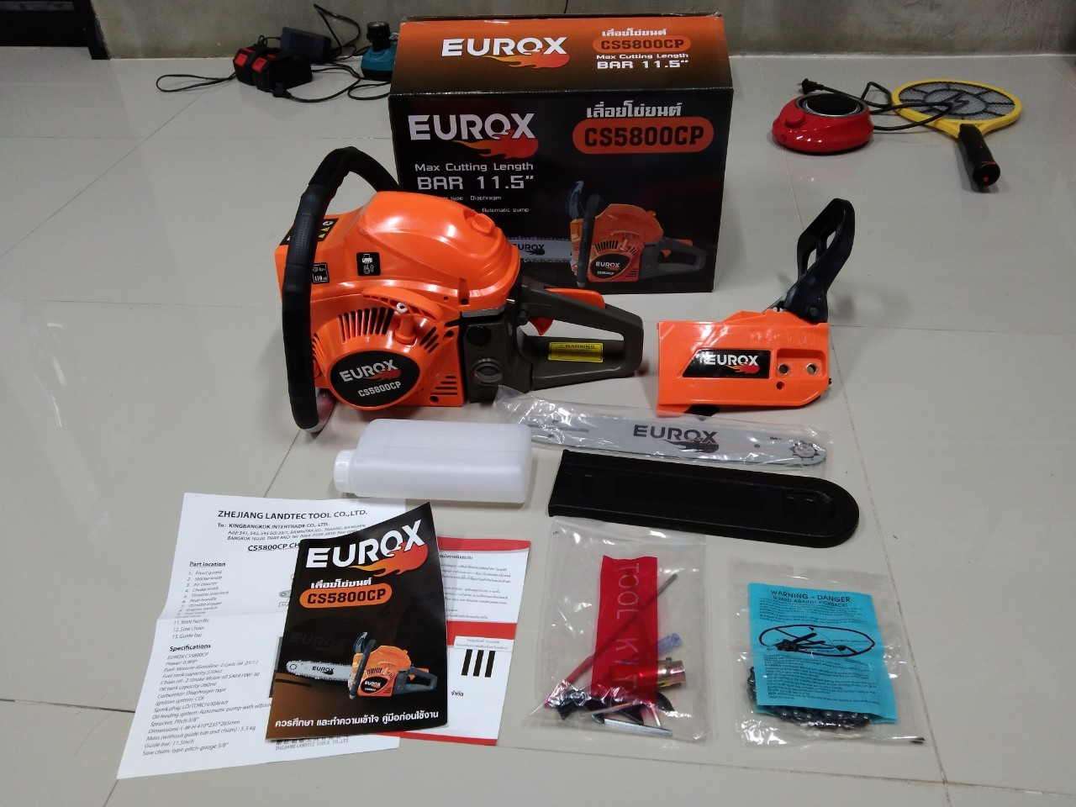
ขนาดบรรจุ (ลัง) |  | น้ำหนักลังรวมสินค้า (กก.)

4. อุปกรณ์ภายในกล่อง
- ตะไบหางหนู (เหล็กแทงไม้) - บล็อกขันหัวเทียน - ไขควง - คู่มือการใช้งาน - ใบรับประกัน 3 เดือน - ตัวเครื่องยนต์ - บาร์ตัดขนาด 11.5 นิ้ว - โซ่ตัดกิ่งไม้ (43 ฟัน) - กระป๋องผสมน้ำมัน - ประแจแอล

5. วิธีการใช้งาน
ไม่มีข้อมูล

6. จุดเด่น จุดขาย ของสินค้า
ไม่มีข้อมูล |  |  |  | รูปลังสินค้า

7. การรับประกัน
ระยะเวลารับประกัน (เดือน) | 3 ระบุ
ประเภทการรับประกัน | เครื่องมือเกษตร
เงื่อนไขการรับประกัน | 1. บริษัทฯ จะบริการซ่อมและเปลี่ยนอะไหล่ โดยไม่คิดมูลค่าแก่สินค้าที่จัดจำหน่ายโดยบริษัทฯ ในกรณีที่ความเสียหายเกิดจากความผิดพลาดของโรงงานผู้ผลิต ภายในระยะเวลา 3 เดือน นับจากวันที่ซื้อ (ทั้งนี้ดูจากใบเสร็จรับเงินของทางร้านค้าที่สั่งซื้อและใบรับประกัน) 2. การรับประกันนี้ไม่รวมการชำรุดของวัสดุสิ้นเปลือง อุปกรณ์เสริม และของแถมในชุด 3. การรับประกันจะสิ้นสุดจากการใช้ผิดประเภท เช่น ถอด ซ่อม ดัดแปลง แก้ไขเปลียนสภาพไปจากเดิมโดยบุคคลภายนอก หรือการดูแลรักษาไม่ถูกต้องตามที่ระบุไว้ในคู่มือ 4. การรับประกันนี้ไม่รวมถึงค่าขนส่ง หากต้องการให้ บริษัทฯ บริการถึงที่จะมีค่าใช้จ่าย 5. ใบรับประกันนี้ใช้ได้เฉพาะเครื่องที่มีเบอร์เครื่องตรงกันเท่านั้น ไม่สามารถโอนให้ผู้อื่นได้ หากใบรับประกันหาย บริษัทฯ ขอสงวนสิทธิ์การไม่ออกใบรับประกันใหม่ในทุกกรณี

8. ข้อมูล สคบ.
ชื่อสินค้า | เลื่อยโซ่ยนต์ EUROX CS5800CP
ผลิตจากประเทศ | PRC
จัดจำหน่ายโดย | บริษัท คิงบางกอก อินเตอร์เทรด จำกัด |  |  | รูป Barcode

 | 541,543,545 ซอย 39/1 แขวงท่าแร้ง เขตบางเขน กรุงเทพมหานคร 10220
 | เลขประจำตัวผู้เสียภาษี: 0105545012035 สำนักงานใหญ่ | โทรศัพท์: 02-509-3850 | โทรสาร: 02-509-3856
บรรจุ | 1 ตัว/กล่อง
วิธีการใช้ | ใช้สำหรับเลื่อยไม้
คำเตือน | ขณะใช้งานหรือเลิกใช้งาน ควรเก็บอุปกรณ์ให้พ้นมือเด็กเพื่อความปลอดภัย
ราคา | ระบุ ณ จุดขาย
วันที่ผลิต

9. ข้อควรระวัง
คำเตือน | ขณะใช้งานหรือเลิกใช้งาน ควรเก็บอุปกรณ์ให้พ้นมือเด็กเพื่อความปลอดภัย
ข้อแนะนำในการใช้งาน | ห้ามดัดแปลงสินค้า

